Claves
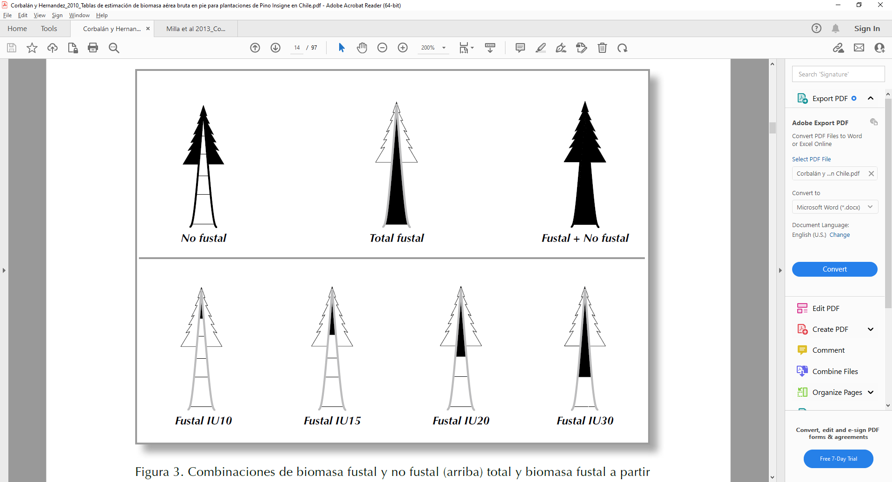
Nombre | ZonaX | Tipo Manejo | Indice de sitio | Fustal/Nofustal

Tablas obtenidas de Corbalán y Hernández 2010

Poner claves

